Hoja1
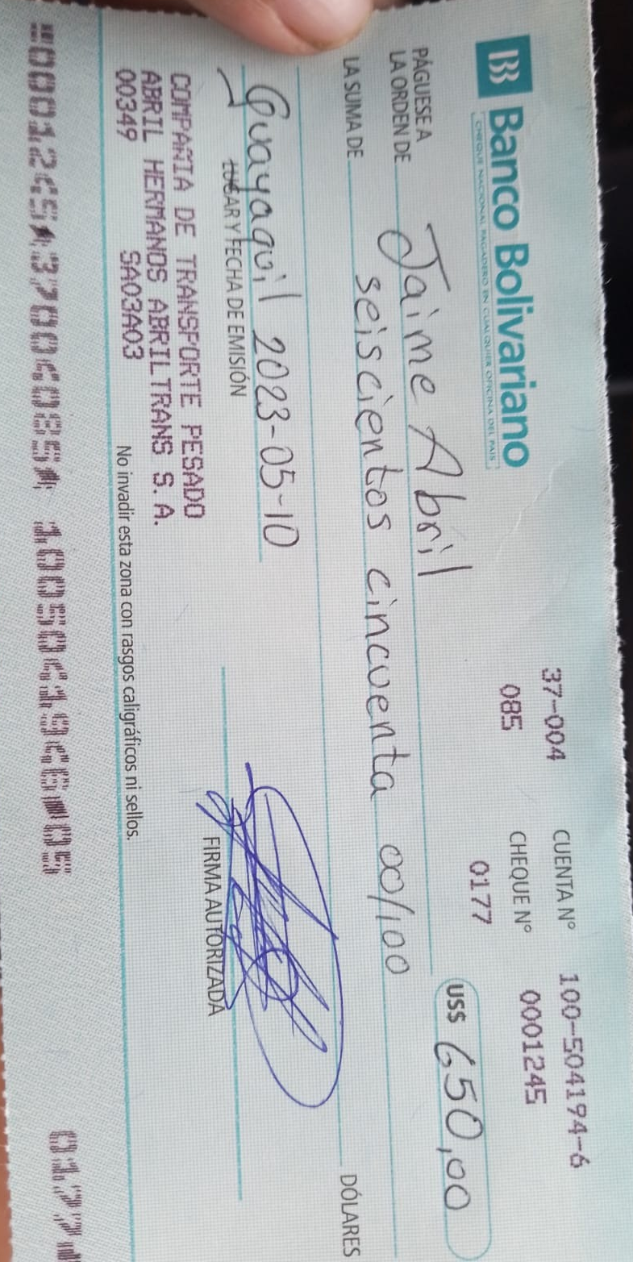
 | Jaime Abril |  | $ 650.00
 | Seiscientos cincuenta 00/100 |  |  | Comprobante de egreso

Guayaquil, |  | TRUE |  |  | fecha: | 2023-05-10
 |  |  |  |  | Banco: | Bolivariano |  |  | Cheque: | 1245

 |  |  |  | Socio: | Jaime Abril |  | CI: | 1724600125 |  | firma:
 |  |  |  | Descripción: | Anticipo de viaje de Yupi a UIO Supermaxi |  | Valor: | 200

 |  |  |  | Socio: | Cristian Abril |  |  |  |  | firma:
 |  |  |  | Descripción: | Anticipo de viaje de Yupi a UIO Supermaxi |  | Valor: | 350

 |  |  |  | Socio: | Juan Abril |  |  |  |  | firma:
 |  |  |  | Descripción: | Anticipo de viaje de Yupi a UIO Supermaxi |  | Valor: | 100

